グラフとテーブル
ノートパソコン評価 |  |  | ※各５段階評価、最高値５。

メーカー名 | お値打ち感 | 性能 | デザイン | 軽さ | サポート | 合計
A | 5 | 5 | 1 | 2 | 1 | 14
B | 4 | 3 | 5 | 4 | 2 | 18
C | 4 | 4 | 2 | 3 | 1 | 14
D | 2 | 2 | 4 | 4 | 3 | 15
E | 3 | 2 | 3 | 5 | 3 | 16

浮動オブジェクト
図ツール | 描画ツール | SmartArtツール

画像 | 図形（2003ではオートシェイプ） | SmartArt(2003では組織図)

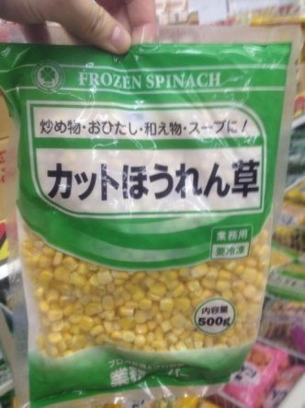

 | ワードアート
WordArt

クリップアート

 | テキストボックス
テキストボックス

